국문이력서(선주 무관, 전 지원자)
 | 국 문 이 력 서 |  |  |  | 지원직급
 |  |  |  |  | 3/O
인적사항

성 명 | 강민재 |  | 출생연월 | 2002-11-27 | 사 진
출 생 지 | 대한민국, 서울 |  | 본인연락처 | 010-4463-1726 | 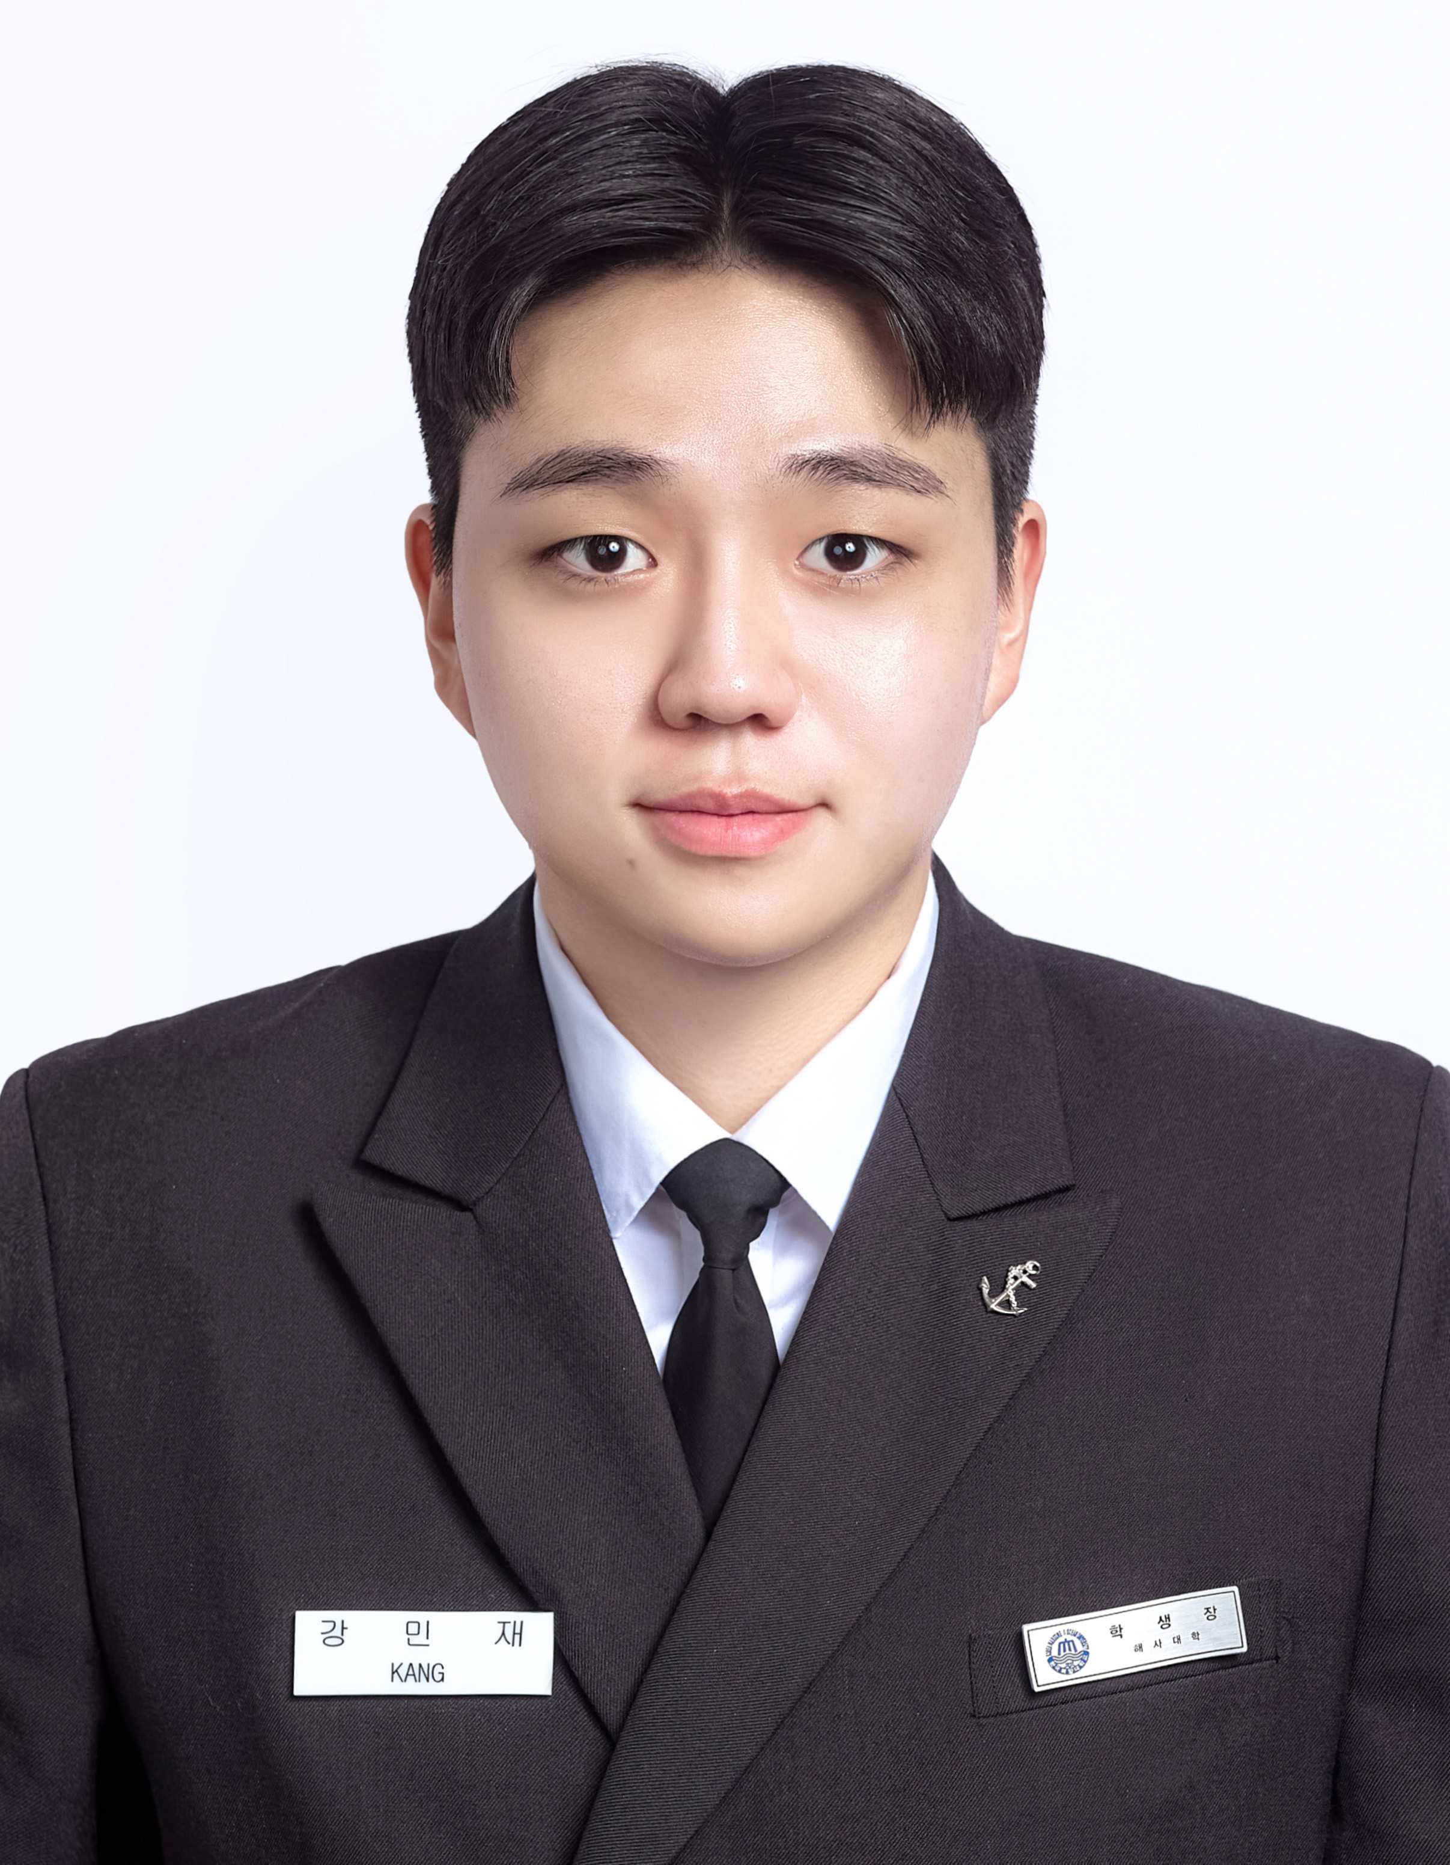
결혼여부 | 미혼 |  | 비상연락처 | 010-3518-0819
가족관계 | 부1, 모1, 형1
E-mail | kangandy2002@gmail.com
주 소 | 대전광역시 서구 청사로 5 (하나로아파트 105동 1004호)
어학능력 (English)

말하기 | 최상 | 쓰 기 | 최상 | 공식어학증명 | 취득점수
듣 기 | 최상 | 읽 기 | 최상 | TOEIC | 920
어학능력 (Japanses)

말하기 |  | 쓰 기 |  | 공식어학증명 | 취득점수
듣 기 |  | 읽 기 |  | - | -
학력사항(Education in school)

2022.03.01~2025.12.22 |  | Graduated from Korea Maritime and Ocean University

2017.08.01~2020.06.01 |  | GRADUATED from Sayfol Internatinonal school in MALAYSIA, KL(고등학교)
일반경력사항(Experience and Skill)

2024.03.01~2024.08.26 |  | 국립한국해양대학교 T/S HANARA
2024.09.10~2025.02.24 |  | 범진상운 PACIFIC DEBBIE(OIL/CHEMCAL TANKER), SIRE 2.0, PSC 수검경험
2025.07.31~2025.08.19 |  | 국립한국해양대학교 T/S HANBADA

